Sheet1
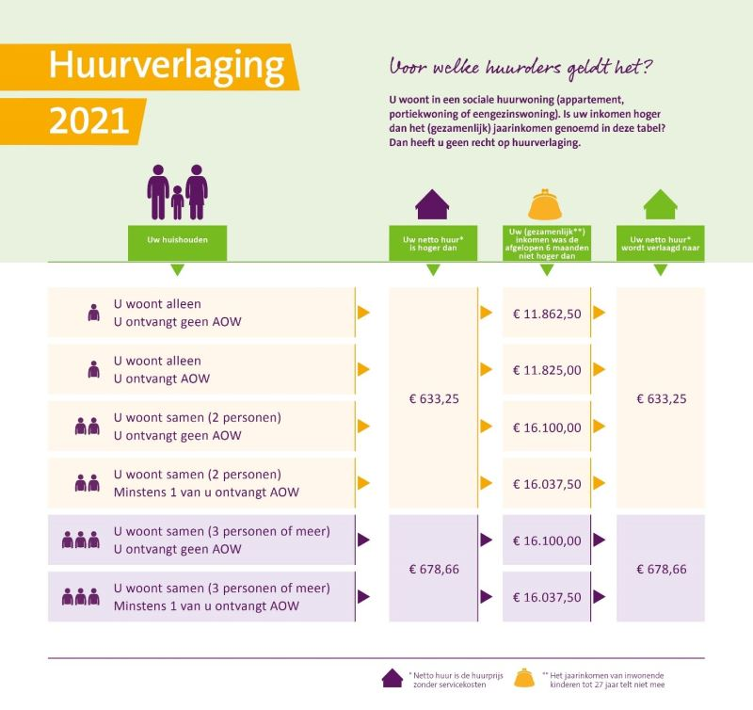
Voor wie geldt de huurverlaging?

Voor huurders die:

Een sociale woning van een woningcorporatie huren (geen vrije sector huur).
In een eengezinswoning/appartement/flatwoning/portiekwoning wonen: (geldt niet voor kamers, woonwagens en standplaatsen).
En een huur betalen die hoger is dan de aftoppingsgrens:
€ 633,25 voor een- en tweepersoonshuishoudens;
€ 678,66 voor huishoudens van drie of meer personen.
Een (gezamenlijk) inkomen hebben dat lager is dan:
€ 23.725 per jaar. Voor eenpersoonshuishoudens onder de AOW-gerechtigde leeftijd.
€ 32.200 per jaar. Voor meerpersoonshuishoudens onder de AOW-gerechtigde leeftijd.
€ 23.650 per jaar. Voor eenpersoonshuishoudens met een AOW-gerechtigde leeftijd.
€ 32.075 per jaar. Voor meerpersoonshuishoudens (<=2) met een AOW-gerechtigde leeftijd.
€ 16.037,50 afgelopen halfjaar. Voor meerpersoonshuishoudens (<=2) met een AOW-gerechtigde leeftijd.
De woningcorporatie zal de huur in dat geval verlagen tot de relevante aftoppingsgrens.

N.B. Het gaat om de Netto huurprijs, dat betekent de kale huur exclusief service- en overige kosten. Dus alleen huur.

Heeft de huurverlaging gevolgen voor mijn huurtoeslag?
Dat is mogelijk. Huurtoeslag is afhankelijk van het inkomen, de huishoudgrootte en de huurprijs. Omdat de huurverlaging gaat over het deel van de huur (boven de aftoppingsgrens) waar de huurtoeslag niets of slechts veertig procent van vergoed, gaat u er door een huurverlaging wel altijd op vooruit.
Actium geeft de nieuwe huur door aan de belastingdienst. Dat hoeft u niet te doen. Wél is het verstandig dat u controleert of de belastingdienst uw nieuwe huur goed heeft verwerkt. Dat kan via www.belastingdienst/toeslagen.nl.

 | Bruto | Netto
Hoogte AOW gehuwd per maand (inclusief AOW verhoging) | 1665.72 | 1327.06
Vakantiegeld: | 133.2576 | 106.1648

